運用環境構築
１．アプリ資産

 | https://github.com/soft-dt-1st-dev/juju
 | gitアカウント登録していない場合は登録する。

２．コンテナ・設定ファイル

 | No. | ファイル・フォルダ名 |  |  |  |  | 内容 |  | 備考
 | 1 | docker-compose.yml |  |  |  |  | Docker設定ファイル nginx環境コンテナ、node環境コンテナ・アプリ実行
 | 2 | .env.production |  |  |  |  | アプリ資産の環境変数設定ファイル LIFF ID設定
 | 3 | nginx |  |  |  |  | nginx設定ファイル群
 | 4 |  | conf.d
 | 5 |  |  | default.conf |  |  | nginx環境設定ファイル
 | 6 |  | ssl |  |  |  | SSL証明書（ZeroSSLで作成したファイル） |  | SSL証明書の作成はシート「SSL証明書作成」を参照。
 | 7 |  |  | ca_bundle.crt |  |  | CA証明書 |  | ZeroSSLから取得
 | 8 |  |  | certificate.crt |  |  | SSL証明書 |  | ZeroSSLから取得
 | 9 |  |  | private.key |  |  | 秘密鍵 |  | ZeroSSLから取得
 | 10 |  |  | ［ランダム文字列］.txt |  |  | 認証ファイル |  | ZeroSSLから取得

３．運用環境構築手順

 | 【事前準備】
 |  | サーバーに以下をインストールする。
 |  | ・ | Git
 |  |  | sudo apt-get install git
 |  |  | dpkg -l git
 |  |  | git config --global user.name 1st-dev@soft-dt.com
 |  |  | git config --global user.email 1st-dev@soft-dt.com
 |  |  | 【参考】 |  |  | https://qiita.com/tommy_g/items/771ac45b89b02e8a5d64

 |  | ・ | Docker
 |  |  | 【参考】 |  |  | https://matsuand.github.io/docs.docker.jp.onthefly/engine/install/ubuntu/

 |  | ・ | docker-compose
 |  |  | 【参考】 |  |  | https://zenn.dev/shimakaze_soft/articles/02aebaedeb43b6

 | ① | アプリ資産配備
 |  | サーバーの任意のディレクトリに「１．アプリ資産」のソースコードをcloneする。

 |  | 1) | /home/ubuntuに「app」フォルダ作成
 |  | 2) | git clone コマンドを実行して対象の資産をダウンロードする
 |  |  | git clone https://github.com/soft-dt-1st-dev/juju.git
 |  |  | （フォルダを作らずにcloneする場合は"git clone https://github.com/soft-dt-1st-dev/juju.git ."を実行する）
 |  | 3) | 対象のブランチをチェックアウトする

 |  | ■ | 実行後のフォルダ構成

 |  |  | pwd |  | /home/ubuntu/app/juju
 |  |  | ls -l |  | -rw-rw-r-- 1 ubuntu ubuntu 1736 1月 25 10:32 README.md -rw-r--r-- 1 ubuntu ubuntu 201 1月 25 11:15 next-env.d.ts -rw-rw-r-- 1 ubuntu ubuntu 118 1月 25 10:32 next.config.js -rw-rw-r-- 1 ubuntu ubuntu 310983 2月 15 16:43 package-lock.json -rw-rw-r-- 1 ubuntu ubuntu 670 1月 25 10:32 package.json drwxrwxr-x 5 ubuntu ubuntu 4096 1月 25 10:32 src -rw-rw-r-- 1 ubuntu ubuntu 533 1月 25 10:32 tsconfig.json

 | ② | コンテナ・設定ファイル配備
 |  | ①のソースコード格納先に「２．コンテナ・設定ファイル」のファイル・フォルダをコピーする。

 |  | ■ | 配備後のフォルダ構成

 |  |  | pwd |  | /home/ubuntu/app/juju
 |  |  | ls -l |  | -rw-rw-r-- 1 ubuntu ubuntu 1736 1月 25 10:32 README.md -rw-r--r-- 1 ubuntu ubuntu 624 1月 25 16:41 docker-compose.yml -rw-r--r-- 1 ubuntu ubuntu 201 1月 25 11:15 next-env.d.ts -rw-rw-r-- 1 ubuntu ubuntu 118 1月 25 10:32 next.config.js drwxrwxr-x 4 root root 4096 1月 25 15:18 nginx -rw-rw-r-- 1 ubuntu ubuntu 310983 2月 15 16:43 package-lock.json -rw-rw-r-- 1 ubuntu ubuntu 670 1月 25 10:32 package.json drwxrwxr-x 5 ubuntu ubuntu 4096 1月 25 10:32 src -rw-rw-r-- 1 ubuntu ubuntu 533 1月 25 10:32 tsconfig.json

 | ③ | dockerコンテナ起動

 |  | ※ | コンテナを再作成する場合、コンテナを削除する
 |  |  |  | sudo docker-compose down

 |  | 1) | 「docker-compose.yml」ファイルが格納されているフォルダ配下でdocker-composeコマンドを実行する
 |  |  |  | sudo docker-compose up

 |  | 2) | 実行後、コンテナが起動し、リバースプロキシおよび本LINEアプリのexpressサーバーが起動する

 | ④ | 資産再配備

 |  | ソースコードの変更、git push後、以下の操作を行う。
 |  | 1) | ubuntuサーバ上でソースコードをgitからpullする。
 |  |  | git pull

 |  | 2) | 「③ dockerコンテナ起動」を行い、コンテナを再起動する。
 |  |  | 動作が安定しない場合は、「sudo docker-compose down」でコンテナを一旦削除して実行する。

 | ⑤ | LINE設定

 |  | LINE Developers（https://developers.line.biz/）のサイトで以下のチャネルを作成する。
 |  | ・ | LINEログイン
 |  |  |  | LINEアプリの認証チャネル
 |  | ・ | Messaging API
 |  |  |  | bot 用のチャネル（"仮予約を受け付けました"のメッセージを表示するbot）

 |  | ■ | LINEログイン

 |  |  | 以下の内容で作成する。
 |  |  | （チャネルの基本設定を作成後、LIFF・権限設定を行う。）

 |  |  | ［チャネル基本設定］ |  |  |  |  | ［LINEログイン設定］ |  | ［LIFF］ | ［権限設定］
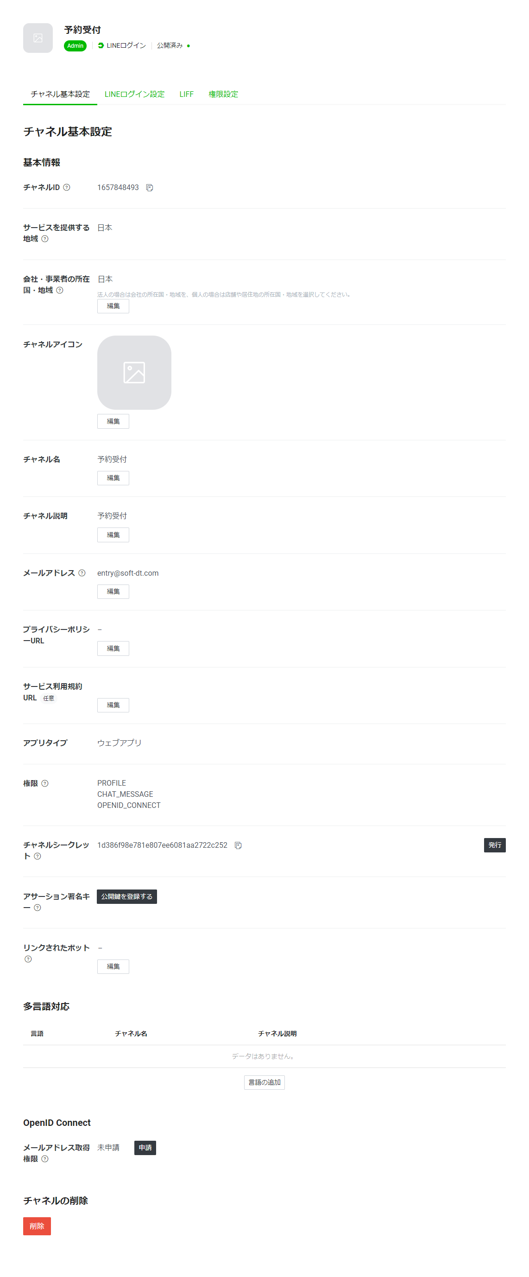
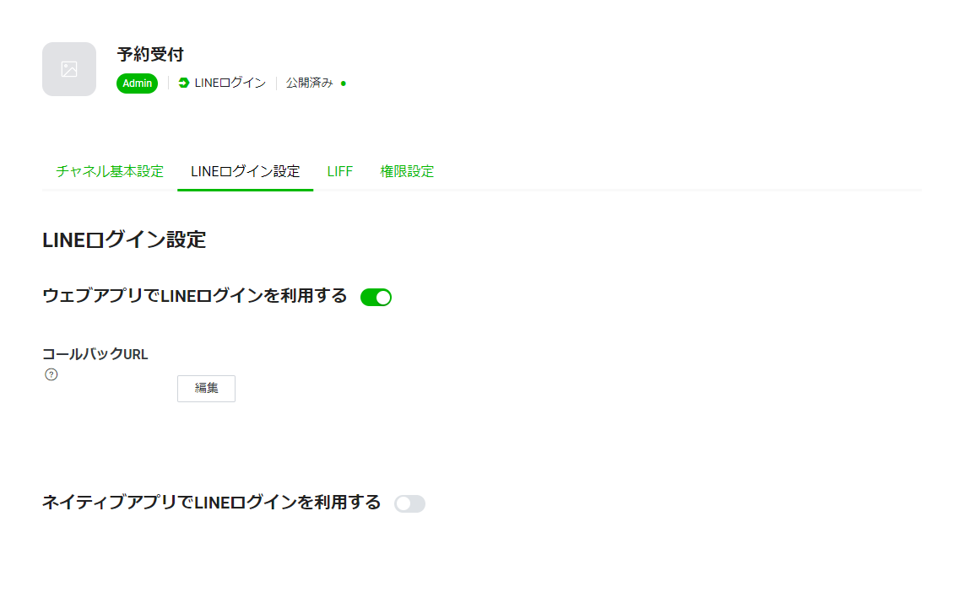
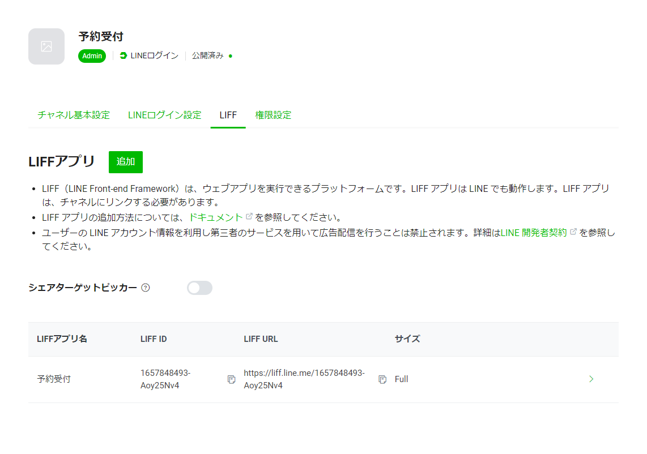
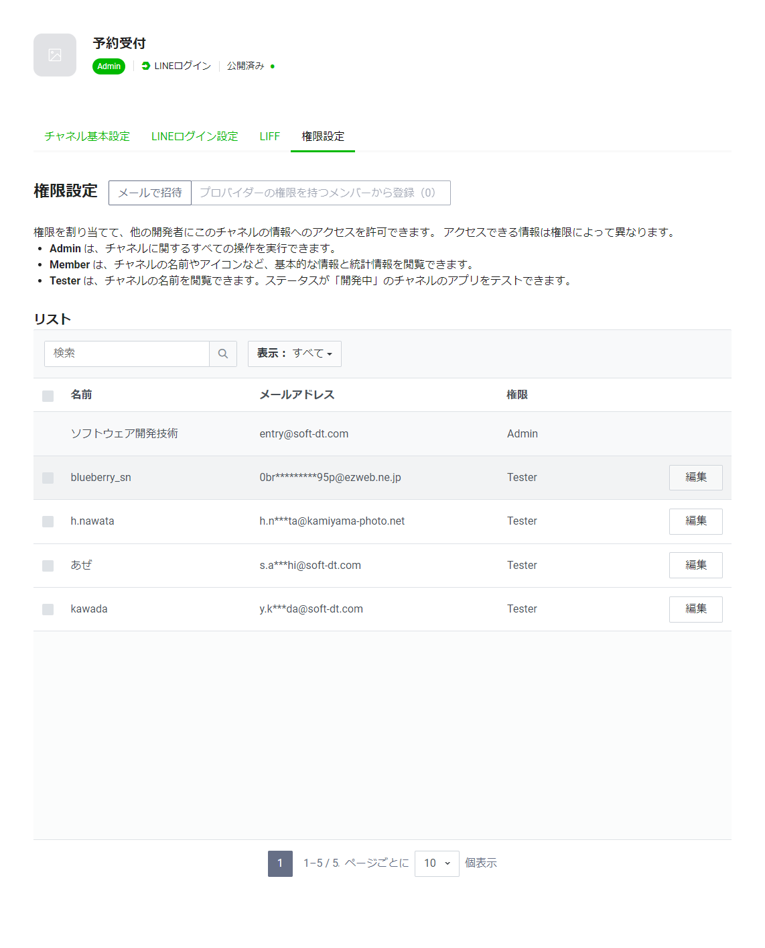

 |  | ■ | Messaging API

 |  |  | 以下の内容で作成する。
 |  |  | （チャネルの基本設定を作成後、LIFF・権限設定を行う。）

 |  |  | ［チャネル基本設定］ |  |  |  |  | ［Messaging API設定］ |  | ［LIFF］ | ［セキュリティ設定］ | ［統計情報］ | ［権限設定］
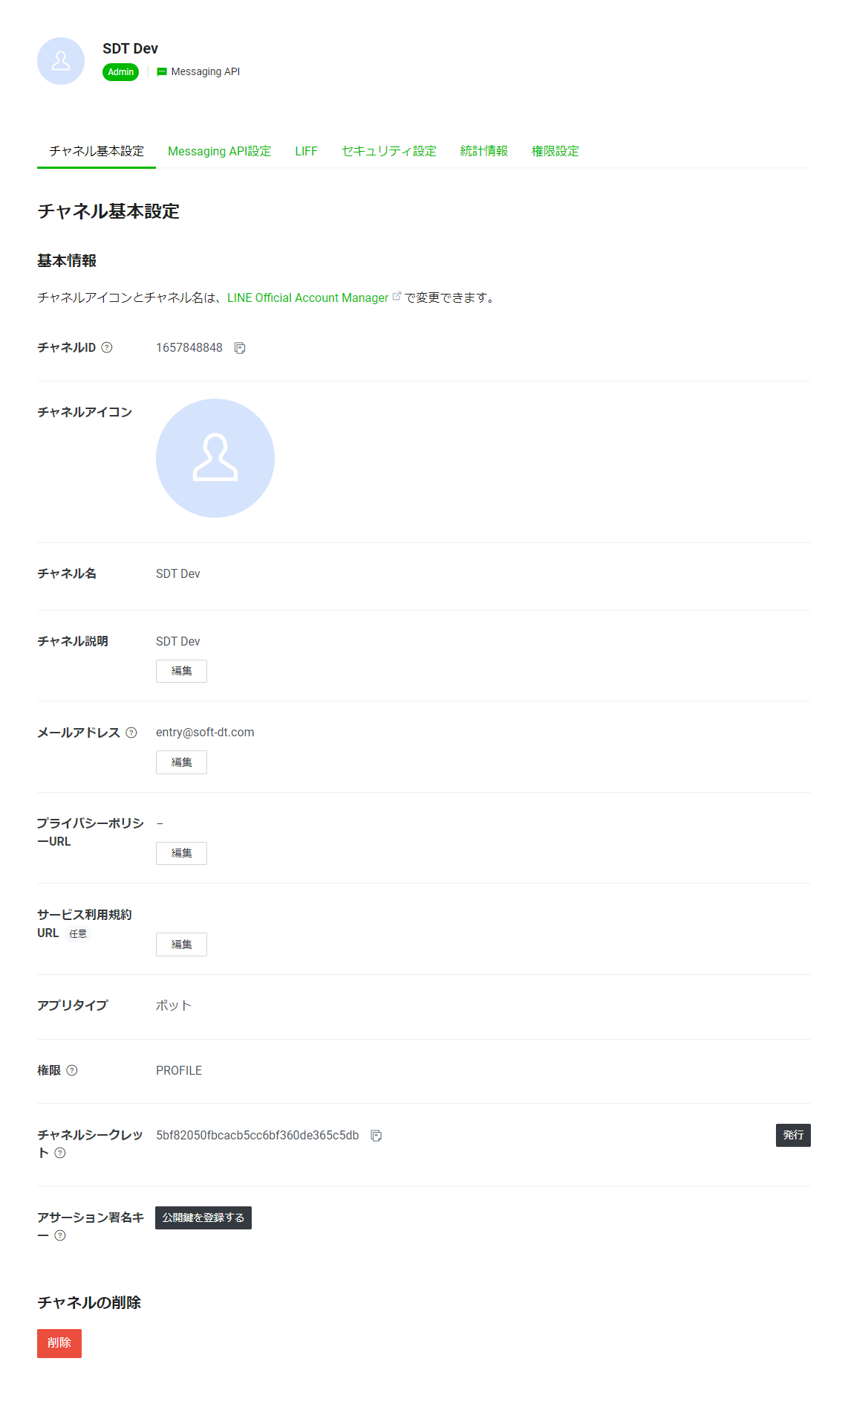
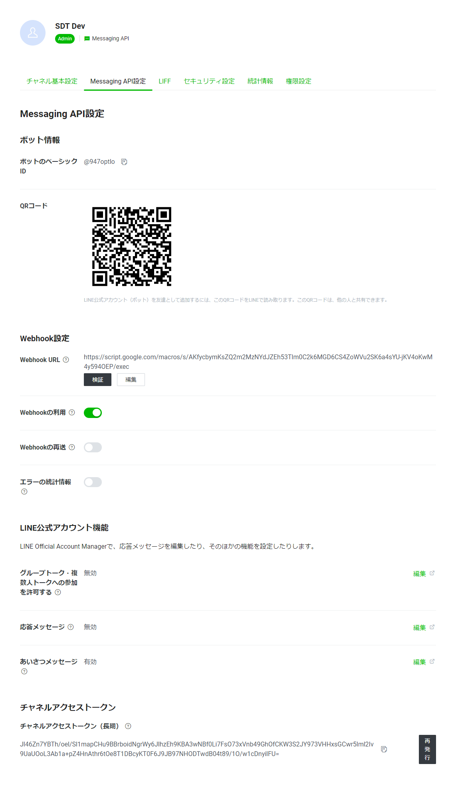
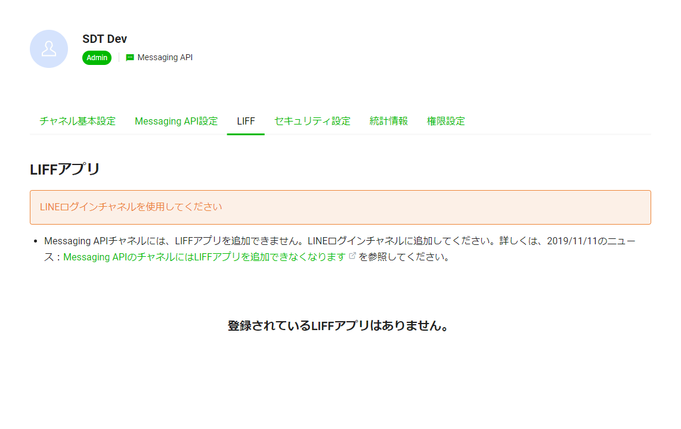
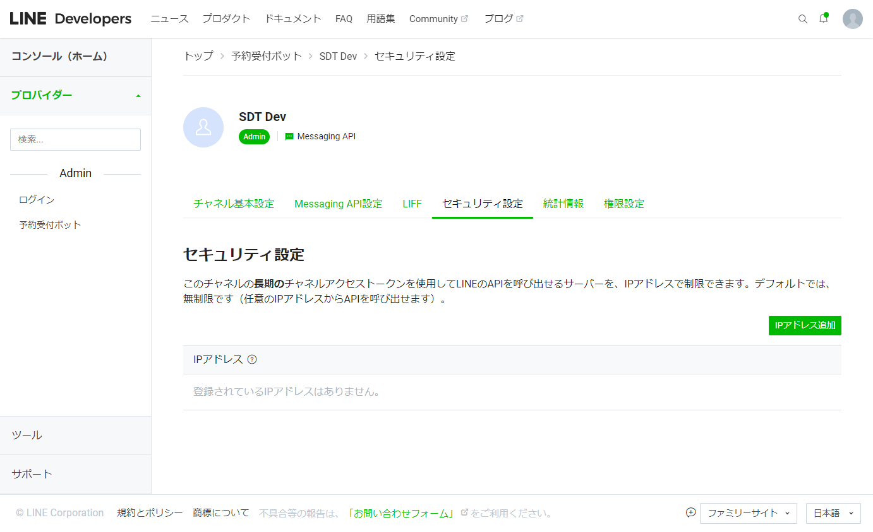
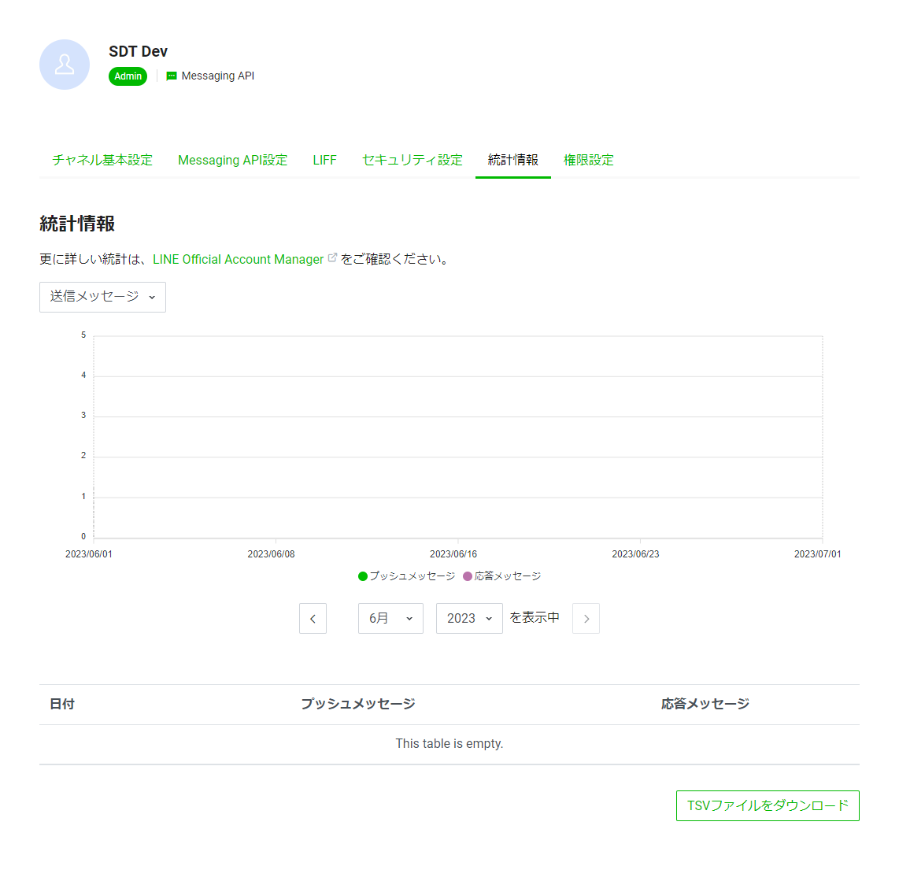
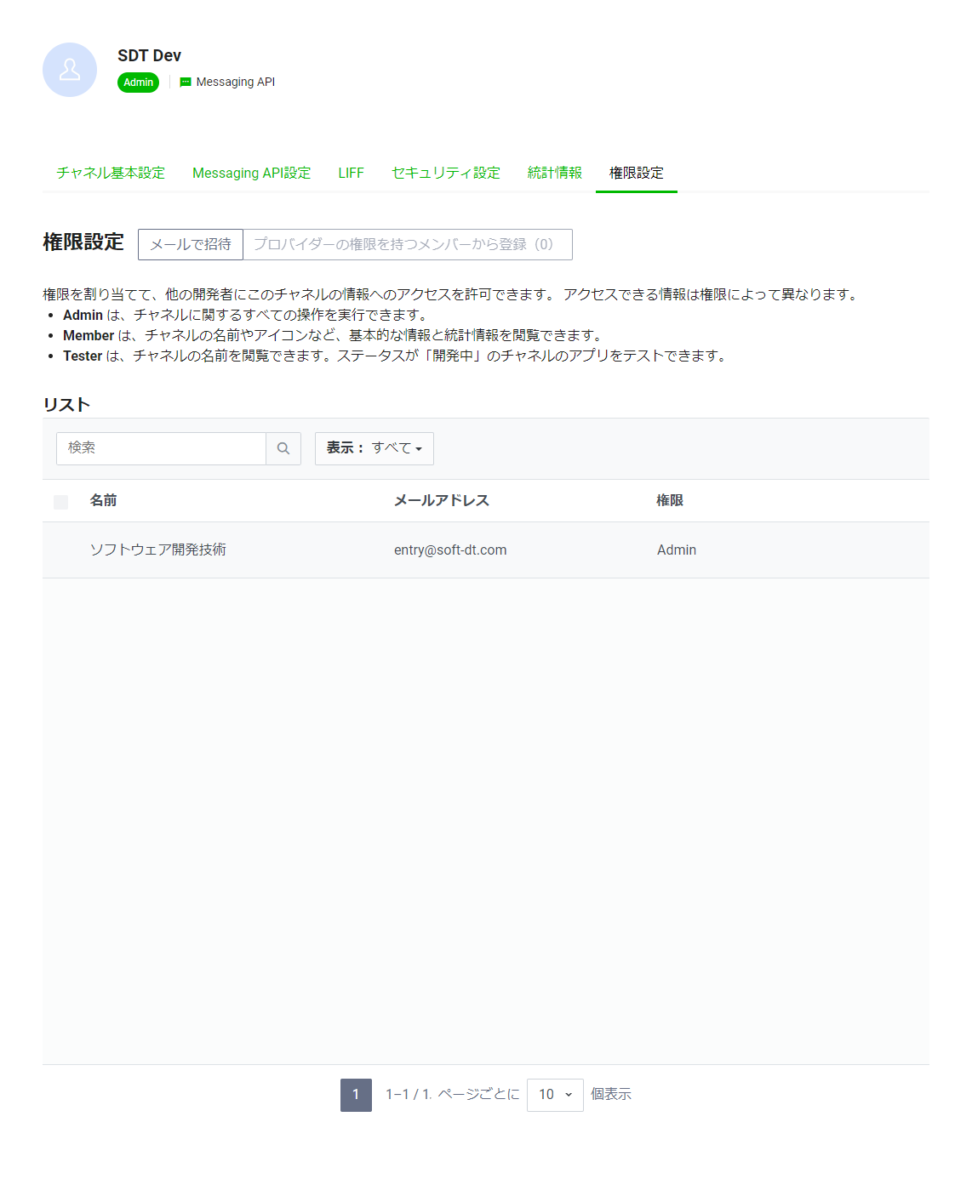

４．参考

 | docker nginx + Let's encrypt 自動更新(cron使わないで)
 |  | https://silver0480.blog.fc2.com/blog-entry-474.html

 | Let’s Encryptを使用しDocker+nginxのアプリをSSL化した手順
 |  | https://qiita.com/akko_merry/items/d92f7f3fa6db00220b6f

 | docker環境で let's encrypt のssl証明書を取得する
 |  | https://qiita.com/mttt/items/aa2ba3a0677a803d0436

 | DockerコンテナのコンテナID(識別子)について
 |  | https://www.opensourcetech.tokyo/entry/20200526/1590482918

 | Let’s Encryptの使い方〜SSL証明書の取得から更新の自動化まで〜
 |  | https://www.karakaram.com/letsencrypt-usage/

 | dockerでlet's encryptを使ってSSLを有効にする
 |  | https://paulownia.hatenablog.com/entry/2020/09/12/150658

 | Git hub でcloneしようとすると「fatal: destination path ' ' already exists and is not an empty directory.」際の対応方法
 |  | https://qiita.com/ochun/items/163abb37339458b3b3db

 | Dockerイメージとコンテナの削除方法
 |  | https://qiita.com/tifa2chan/items/e9aa408244687a63a0ae

 | 【Docker】コンテナの入り方【ターミナル】
 |  | https://yurupro.cloud/2722/

 | SQL Server カラム定義を変更すると「変更の保存が許可されていません」が表示された場合の対処法
 |  | https://nasunoblog.blogspot.com/2013/10/sql-server-column-edit-error.html

 | やさしいLet’s EncryptでSSL証明書を発行する方法
 |  | https://oji-cloud.net/2020/09/29/post-5570/

 | Let’s Encrypt証明書の自動更新
 |  | https://tech.mktime.com/entry/190

【参考】運用環境構築_20230609_SSL証明書更新
1) | 現在、動作しているコンテナをダウンさせる。
 |  | sudo docker-compose down

2) | コンテナをビルドする
 |  | docker-compose build
 |  | git clone https://github.com/soft-dt-1st-dev/juju.git .
⇒ | nginxのdefault.confにsslの設定がないものを使用する。

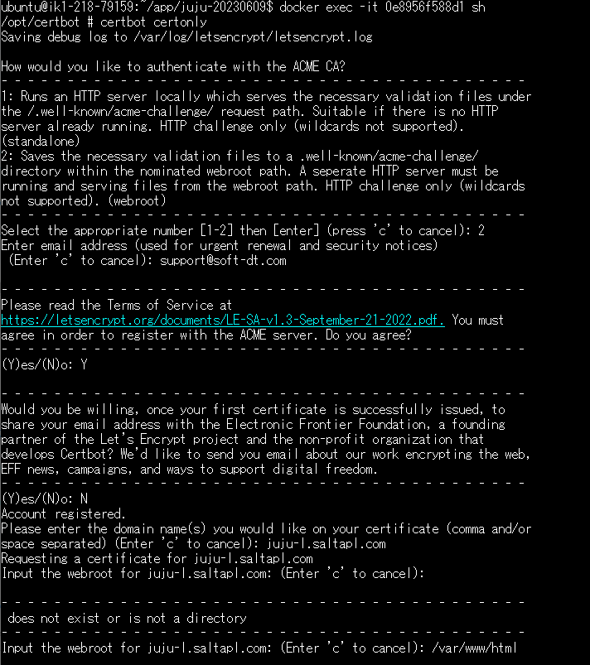
3) | コンテナを起動する。（初回：SSL証明書取得）
 |  | sudo docker-compose up -d nginx |  |  |  | SSL証明書作成
 |  | sudo docker-compose up -d certbot

4) | certbotのコンテナに入りcertbotのコマンドでSSL証明書を作成する。
 |  | e-mail | support@soft-dt.com
 |  | domain | juju-l.saltapl.com
 |  | webroot | /var/www/html
 |  | sudo docker-compose run --rm certbot certonly
⇒ | nginxのdefault.confにsslの設定があるものを使用する。（3)の前に使用したdefault.confはdefault.conf.bk等にリネームする。）

4) | コンテナを再起動する。
 |  | sudo docker-compose up

5) | LINE Developers設定変更
 |  | LINEログイン（予約受付）のエンドポイントURL変更 |  | 変更前： | https://153.120.44.163/booking
 |  | （IPアドレスからドメイン名に変更） |  | 変更後： | https://juju-l.saltapl.com/booking
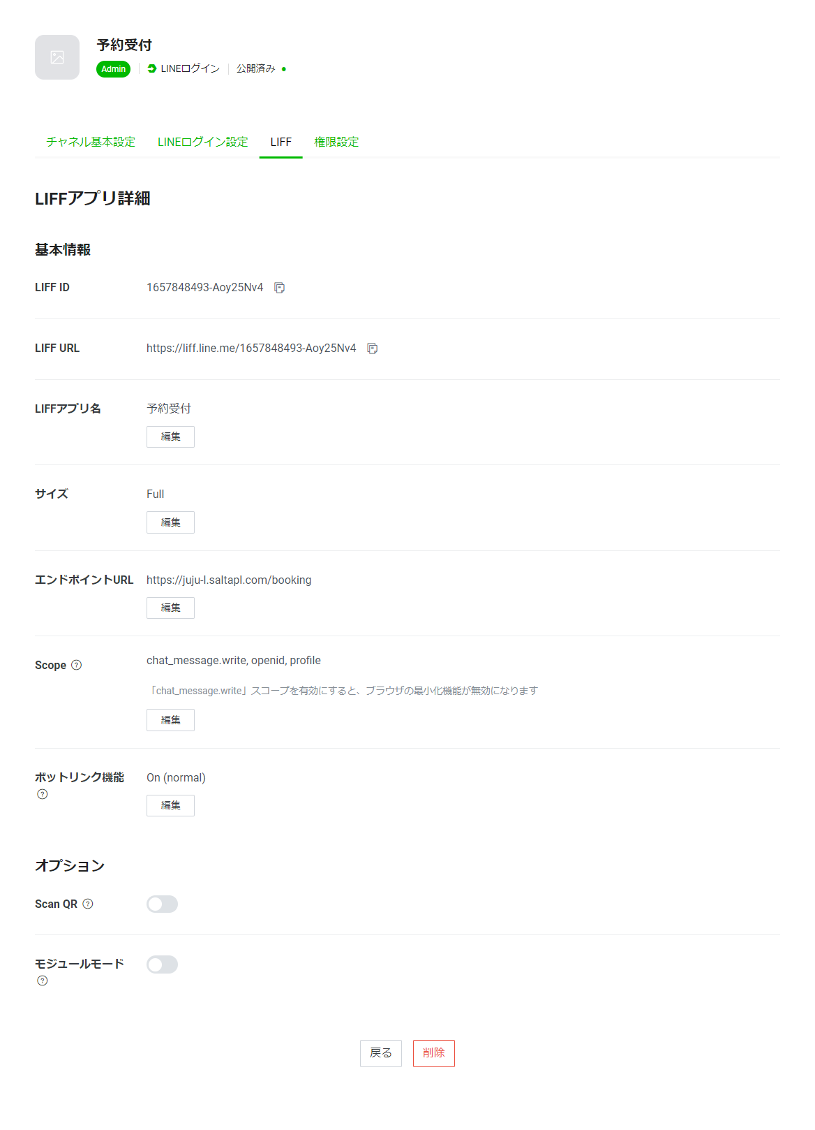
 |  |  |  | LIFF ID | 1657848493-Aoy25Nv4

証明書発行（LetsEncrypt）
ツール「certbot」を利用してSSL証明書を発行する。 |  |  |  |  |  |  | https://silver0480.blog.fc2.com/blog-entry-474.html
「certbot」の環境はdockerコンテナを作成（docker-compose.yml内のcontainer_name: certbotを参照）
以下の手順で操作する。

 | 1） |  | SSL証明書を発行するWebサイトの設定ファイルを切り替え

 |  |  | 配布資産内の「nginx\conf.d」フォルダにおいて、以下、ファイルをリネームする。
 |  |  | default.conf ⇒ default.conf.bk
 |  |  | default.conf.init ⇒ default.conf
 |  |  | ※ 使用するファイルの名前を「default.conf」にする。

 |  |  | 以下、httpポート（80）の設定のみが記述されたファイルを使用する。（SSL証明書発行後、httpsポート（443）の設定を追加）
 |  |  | server { listen 80; server_name juju-l.saltapl.com; location / { proxy_set_header X-Real-IP $remote_addr; proxy_set_header X-Forwarded-For $proxy_add_x_forwarded_for; proxy_set_header Host $http_host; proxy_set_header X-NginX-Proxy true; proxy_pass http://express:3000/; } location ^~ /.well-known/acme-challenge/ { root /var/www/html; } }

 | 2） |  | コンテナを起動する。

 |  |  | ① sudo docker-compose up -d nginx
 |  |  | ② sudo docker-compose up -d certbot

 |  |  | ①： SSL証明書を発行するWebサイト（Webサーバーを起動）
 |  |  | ②： 証明書発行ツール「certbot」導入環境

 | 3） |  | 「certbot」のコンテナに入り、SSL証明書を発行するコマンドを実行する。

 |  |  | ① コンテナIDを確認
 |  |  |  | sudo docker ps -a

 |  |  | ② コンテナに入る
 |  |  |  | sudo docker exec -it {certbotコンテナID} sh

 |  |  | ③ SSL証明書発行コマンドを実行する（対話型で操作を行う。）
 |  |  |  | certbot certonly

 |  |  |  | 設定項目 | 設定値 | 設定内容
 |  |  |  | email | support@soft-dt.com | 証明書に関する通知を送信するメールアドレス
 |  |  |  | domain | juju-l.saltapl.com | 発行するドメイン名
 |  |  |  | webroot | /var/www/html | Let’s Encrypt から接続テストする際の認証ファイル配置先

 | 4） |  | コンテナを一旦停止する

 |  |  | sudo docker-compose down

 | 5） |  | Webサイトの設定ファイルを切り替え

 |  |  | 配布資産内の「nginx\conf.d」フォルダにおいて、以下、ファイルをリネームする。
 |  |  | default.conf.bk ⇒ default.conf
 |  |  | default.conf ⇒ default.conf.init
 |  |  | ※ 使用するファイルの名前を「default.conf」にする。

 |  |  | 以下、httpポート（80）、httpsポート（443）の設定が記述されたファイルを使用する。（「1）」で切り替えた設定ファイルをもとに戻す。）

 |  |  | server { listen 80; server_name juju-l.saltapl.com; location / { proxy_set_header X-Real-IP $remote_addr; proxy_set_header X-Forwarded-For $proxy_add_x_forwarded_for; proxy_set_header Host $http_host; proxy_set_header X-NginX-Proxy true; proxy_pass http://express:3000/; } location /.well-known/pki-validation { alias /etc/nginx/conf.d/; index 31FD0EA7CCC91872E2321B4C844EB8F1.txt; } } server { listen 443 ssl; server_name juju-l.saltapl.com; ssl on; # SSL証明書 ssl_certificate /etc/letsencrypt/live/juju-l.saltapl.com/fullchain.pem; # 秘密鍵 ssl_certificate_key /etc/letsencrypt/live/juju-l.saltapl.com/privkey.pem; location / { proxy_pass http://express:3000/; proxy_redirect default; } }

 | 3） |  | コンテナを起動する。

 |  |  | sudo docker-compose up

 |  |  | nginx, express, certbotのコンテナを一斉に起動し運用を開始する。

 | ◆ SSL証明書の更新

 |  | コンテナ起動時に、定期的にSSL証明書の更新を行うコマンドを実行し更新する。
 |  | 【注意】SSL証明書の有効期限は随時確認し、更新されていない場合はコンテナ再起動、またはSSL証明書の手動更新を行う。

 |  |  | version: '2' services: nginx: image: nginx:stable # nginxを再起動した時にコンテナが終了しないようにする restart: always container_name: nginx ports: - "80:80" - "443:443" # 20日おきにnginxを再読み込みする command: "/bin/sh -c 'while :; do sleep 20d & wait $${!}; nginx -s reload; done & nginx -g \"daemon off;\"'" volumes: - ./nginx/conf.d:/etc/nginx/conf.d - /etc/letsencrypt:/etc/letsencrypt - /var/www/html:/var/www/html links: - express express: image: node:16.19.0-alpine container_name: express hostname: express volumes: - ".:/src" working_dir: /src command: [sh, -c, npm install && npm run build && npm run start] ports: - "3000:3000" certbot: image: certbot/certbot:latest container_name: certbot # 10日おきに証明書を更新する(期限切れまで30日以上あれば更新しない) entrypoint: "/bin/sh -c 'trap exit TERM; while :; do certbot renew; sleep 10d & wait $${!}; done;'" volumes: # 発行したssl証明書の配置先（nginxコンテナでマウントして共有） - /etc/letsencrypt:/etc/letsencrypt - /var/www/html:/var/www/html command: ["--version"]

Webサーバー（nginx）再読み込みのshell実行 無限ループで20日スリープ後、「nginx -s reload」コマンドでnginxを再読み込みする。 無限ループのため、動作は不安定なときは適宜コンテナを再起動する。

証明書更新のshell実行 無限ループで10日スリープ後、「certbot renew」コマンドで証明書を更新する。 （証明書の期限切れまで30日以上あれば更新しない） 無限ループのため、動作は不安定（証明書が更新されていない等）なときは適宜コンテナを再起動する。

SSL証明書作成_old（ZeroSSL）
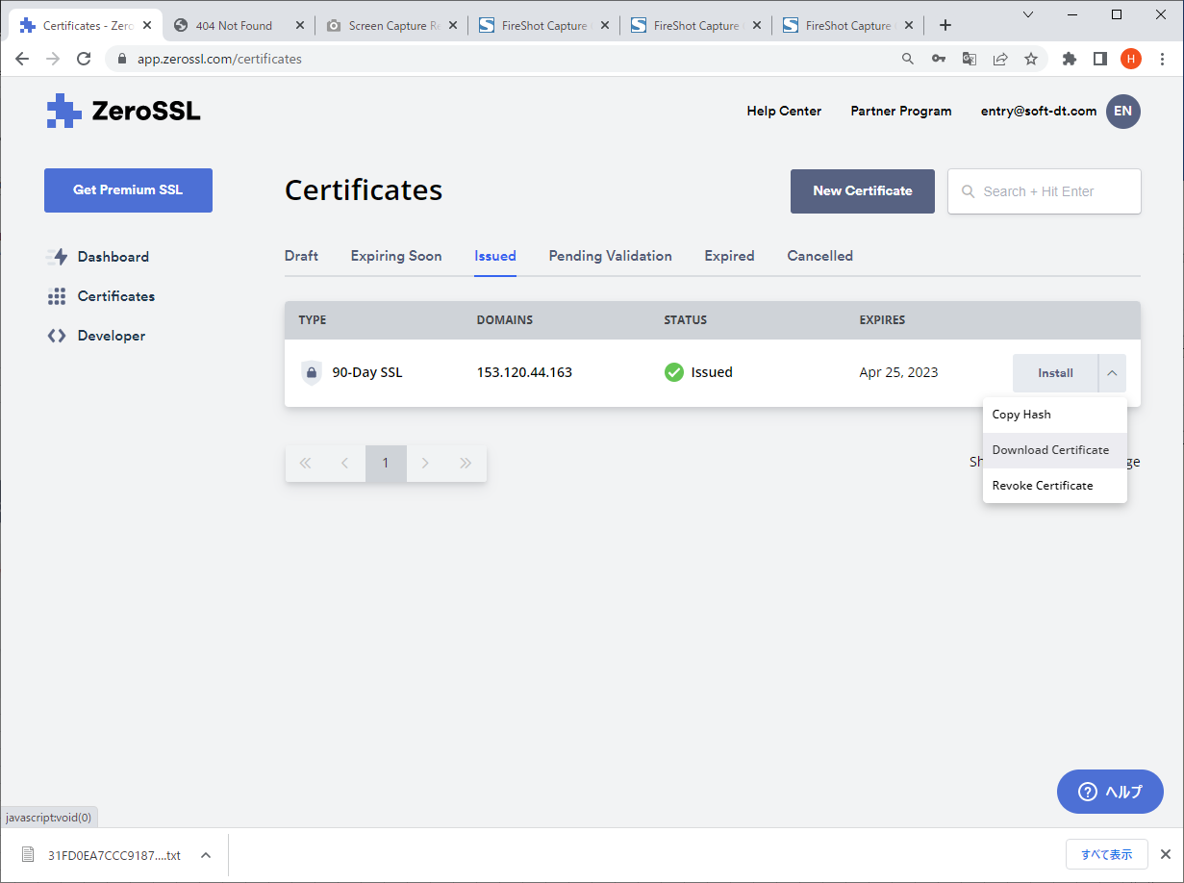
LINEアプリは、プロジェクト開始時、ドメインを取得せずIPアドレスでアクセスする運用であったため、
"IPアドレスでSSL証明書を発行"（※）できる「ZeroSSL」を採用した。プロジェクト中盤からドメインでの運用に
プロジェクト途中からドメインでの運用に変更になったため、"Let’s Encrypt"に移行した。
※ Let’s EncryptはIPアドレスでの発行をサポートしない

１．ZeroSSLにログインする。

 | https://app.zerossl.com/login/bye
 | ID：entry@soft-dt.com
 | パスワード：2wsxXSW"

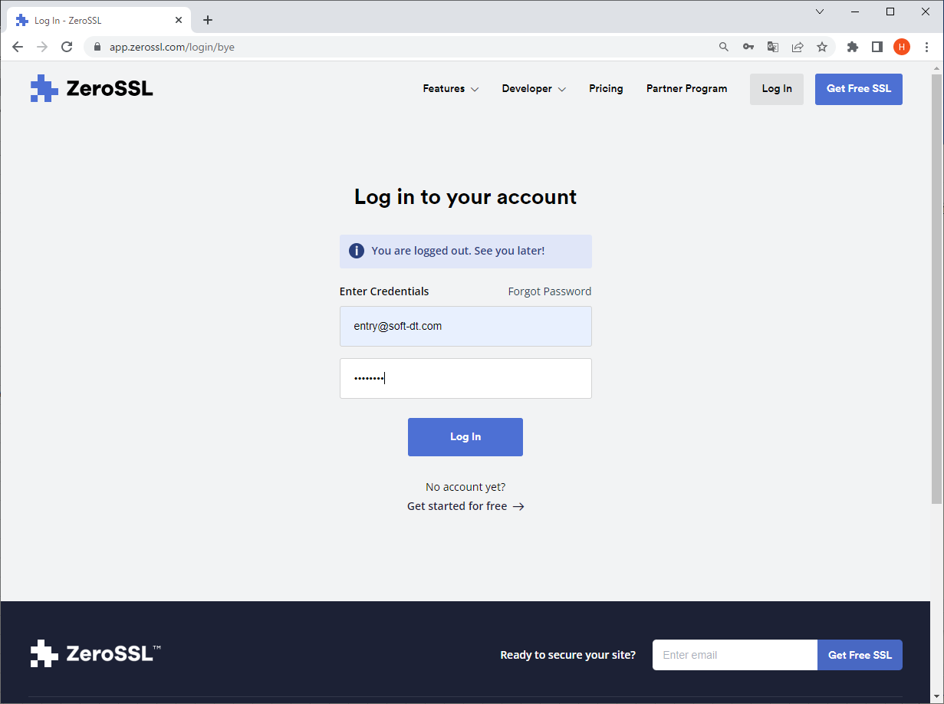

２．「New Certificate」ボタンを押下して新しい証明書を作成する。

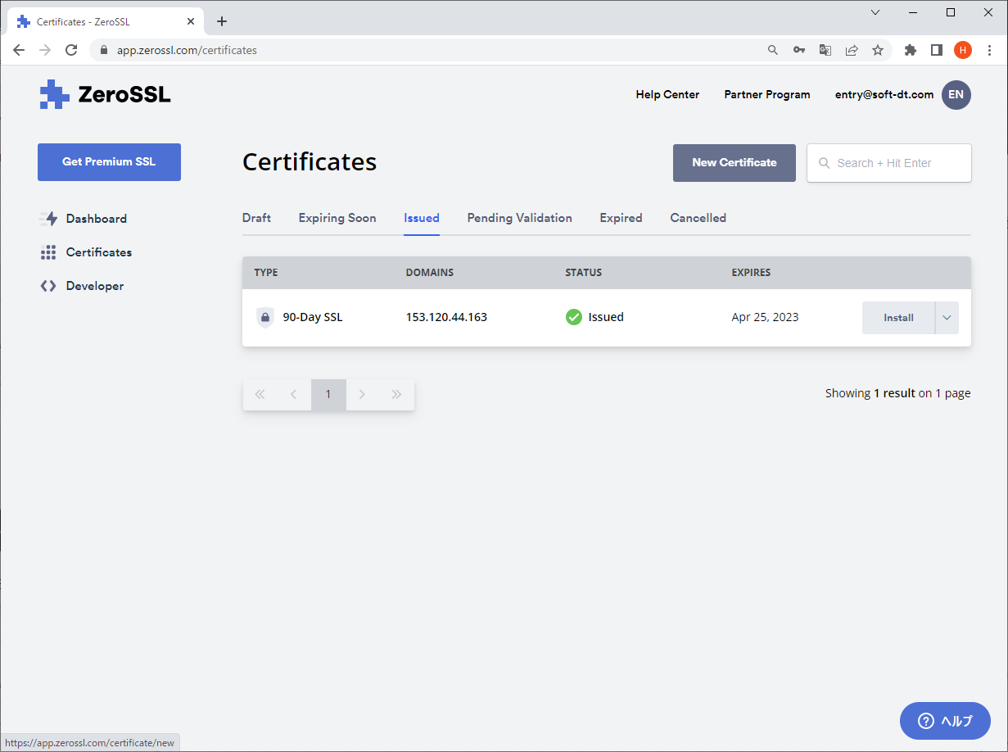

３．「New Certificate」ページで作成する証明書の設定を行う。

 | ドメイン： VPSのIPアドレス（ドメインを登録した場合はドメイン名） |  |  |  |  | フリープランのため"90-Day Certificate"（90日）を選択する。 | 変更なし | 変更なし（Freeプラン）
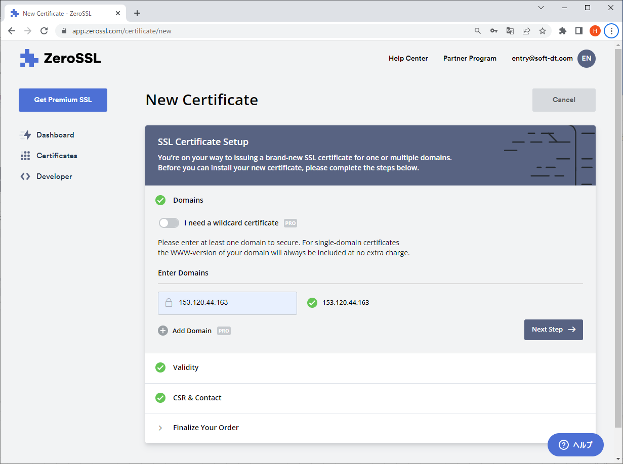
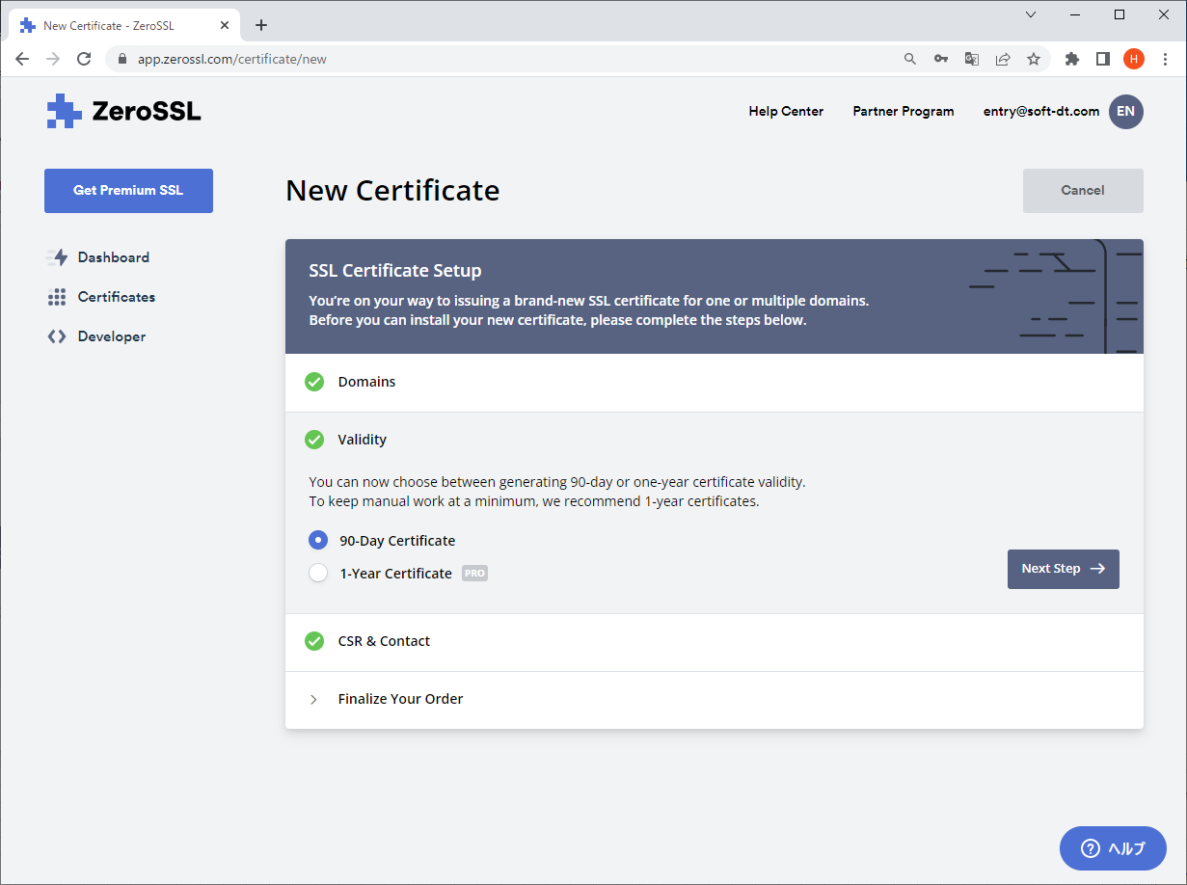
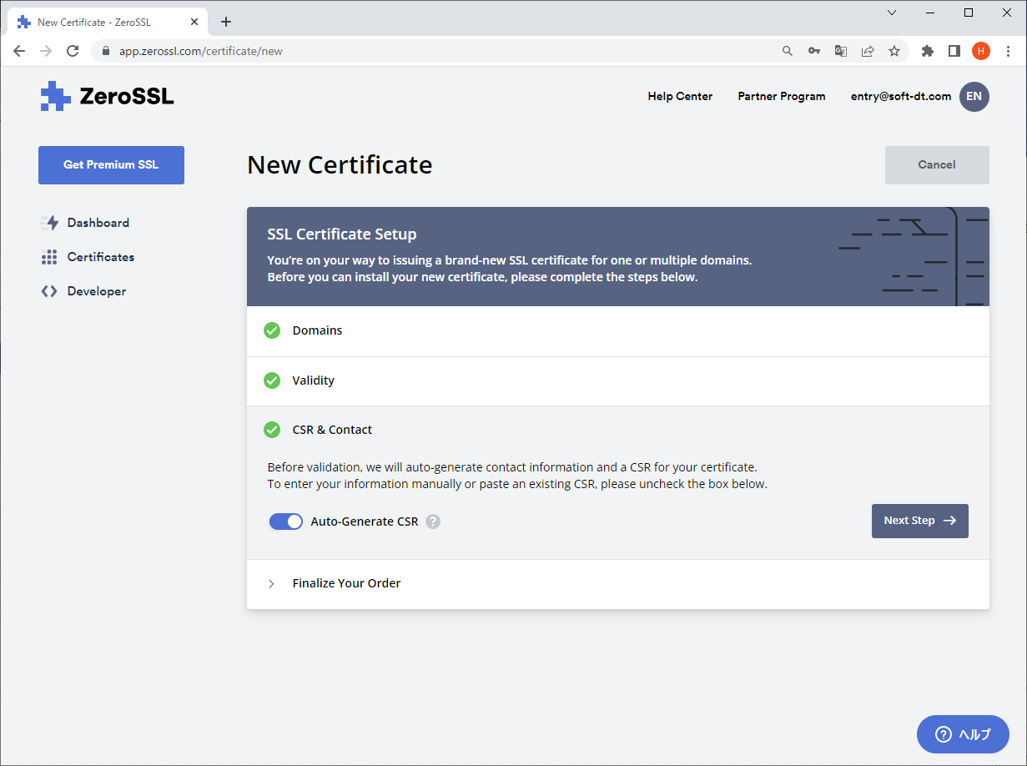
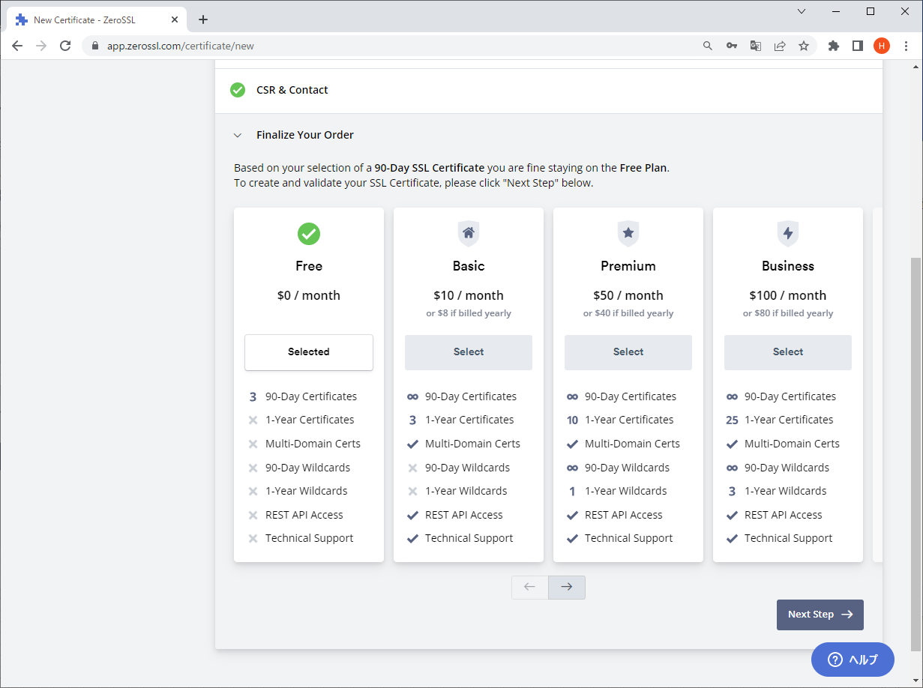

４．「Verify Domain」ページでドメイン検証設定を行う。

 | ① | 「３」でドメイン名を設定した場合は「DNS(CNAME)」、IPアドレスを設定した場合は「HTTP File Upload」を選択する。
 |  | # 運用開始時はドメインを登録していないためIPアドレスで公開するため、「HTTP File Upload」を選択する。

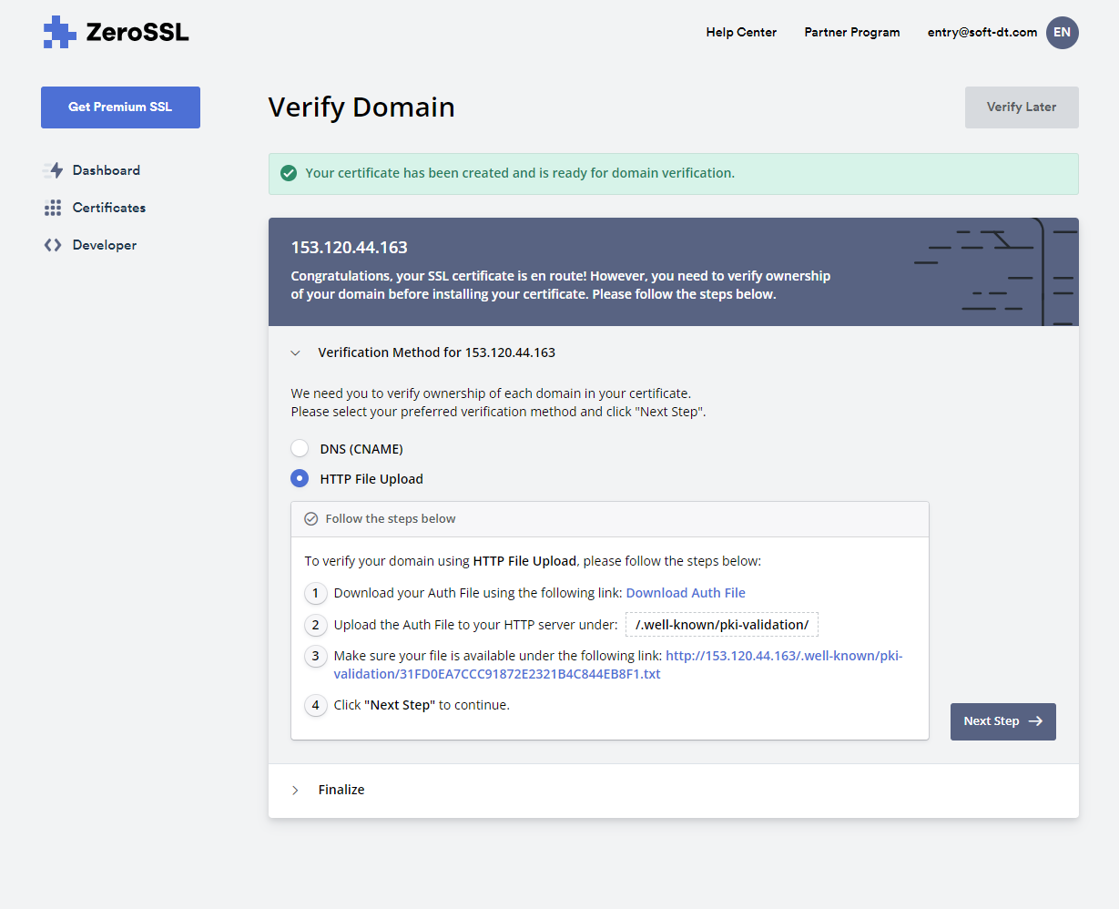

 | ② | 項①のリンク「Download Auth File」をクリックして認証ファイルをダウンロードする。
 |  | ダウンロードしたファイルを配備する資産の「nginx\ssl」フォルダに格納する。
 |  | ダウンロードしたファイル名を配備する資産の「nginx\conf.d\default.conf」ファイル内に記載する。（下記の赤字箇所）

 |  | server { listen 80; server_name localhost; location / { proxy_set_header X-Real-IP $remote_addr; proxy_set_header X-Forwarded-For $proxy_add_x_forwarded_for; proxy_set_header Host $http_host; proxy_set_header X-NginX-Proxy true; proxy_pass http://express:3000/; } location /.well-known/pki-validation { alias /etc/nginx/conf.d/; index E67885890572365E807C235963A09BB1.txt; } } server { listen 443 ssl; server_name localhost; ssl on; ssl_certificate /etc/nginx/ssl/certificate_.crt; # SSL証明書 ssl_certificate_key /etc/nginx/ssl/private.key; # 秘密鍵 location / { proxy_pass http://express:3000/; proxy_redirect default; } }

 | ③ | ②完了後、運用環境を構築して検証を行なう。 |  | ※ | 検証後に、サーバ証明書・秘密鍵をダウンロードする
 |  | 運用環境を構築してコンテナ起動後、「Verify Domain」ボタンをクリックする。

 |  | 現時点で検証を行なわない場合は、「Verify Later」ボタンをクリックして設定を完了する。

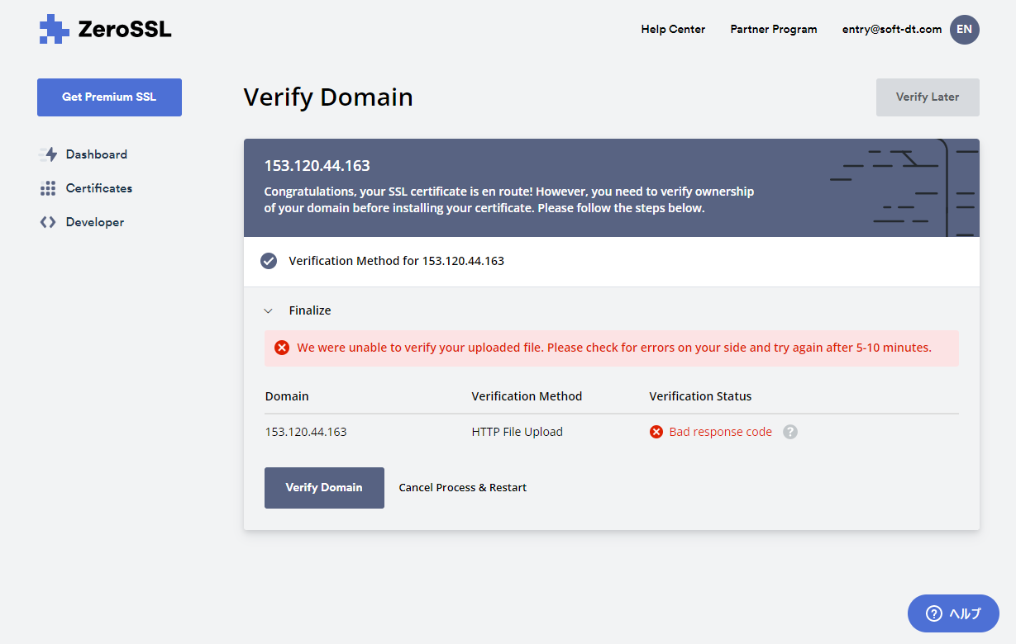
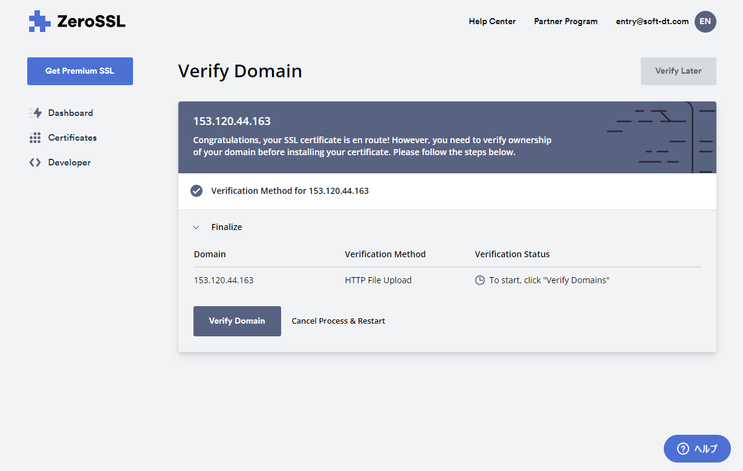

 |  | ※ | SSL証明書更新時は検証が必須となる。
 |  |  | ②で取得した認証ファイルを運用環境に配備後、コンテナを起動してWebサーバーを公開したのち、
 |  |  | 「Verify Domain」ボタンをクリックする。

５．作成した証明書（zip）をダウンロードしてファイルを解凍後、すべてのファイルを配備する資産の「nginx\ssl」フォルダに格納する。

 | ・ | ca_bundle.crt
 | ・ | certificate.crt
 | ・ | private.key

Google Apps Script（bot）
■ | Google Apps Script ログイン

 |  | url |  |  |  |  | https://script.google.com/home
 |  | メールアドレス |  |  |  |  | soft.dt.dev@gmail.com
 |  | パスワード |  |  |  |  | 2wsxXSW"

■ | プロジェクト／ソースコード確認
 |  | ※ 新規構築時は、ファイル「resevation_bot.js」内のスクリプトをコピーする。

 |  | 1) | 「line_bot」を選択
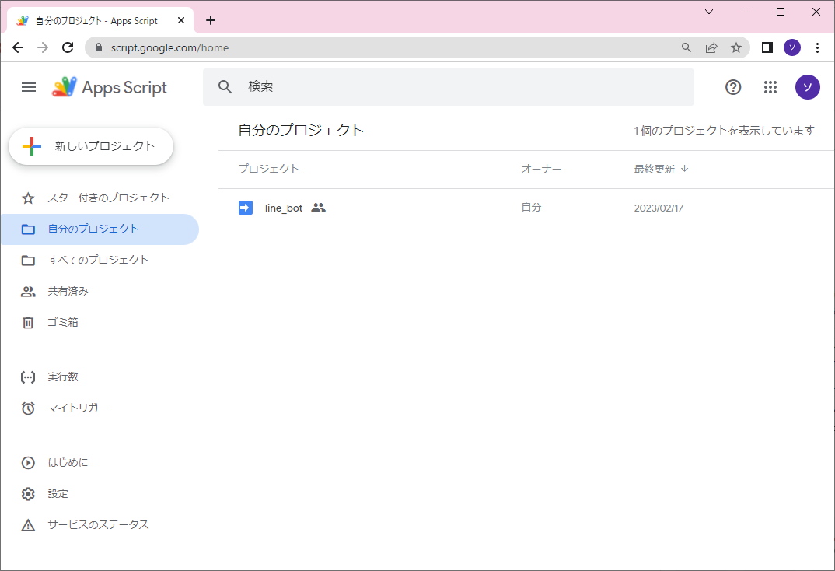

 |  | 2) | 「juju_line_bot.gs」を選択
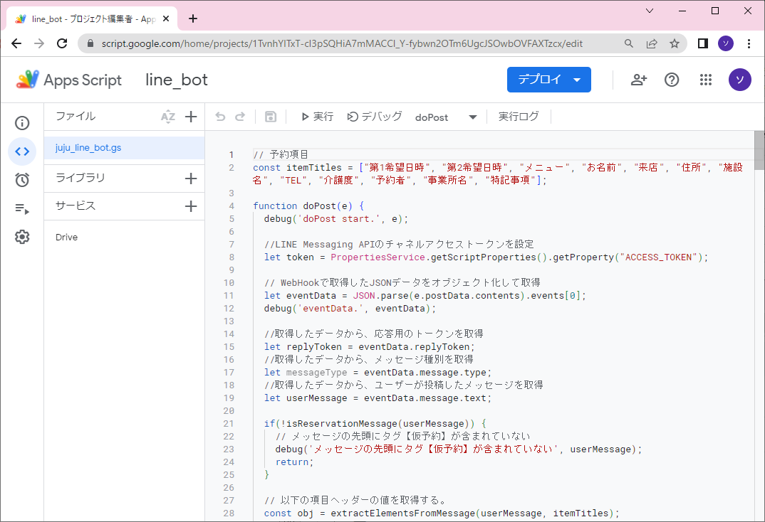

■ | 環境構築

 |  | ・ | Google Apps Scriptのタイムゾーンを日本標準時に設定する。
 |  |  | 「Google Apps Script」の「プロジェクトの設定」－「全般設定」でタイムゾーンを日本標準時に設定する。

 |  | ・ | Google Apps Scriptにサービスを追加する。
 |  |  |  | 以下のサービスを追加する。
 |  |  |  | －Google Drive API

 |  | ・ | スクリプトプロパティを設定する。
 |  |  |  | 「Google Apps Script」の「プロジェクトの設定」－「スクリプトプロパティ」に以下のプロパティ・値を追加する。
 |  |  |  | プロパティ |  |  |  |  |  | 値
 |  |  |  | ACCESS_TOKEN |  |  |  |  |  | 「LINE Developers」-「Messaging APIチャネル」のチャネルアクセストークンの値を指定する。
 |  |  |  | DEBUG |  |  |  |  |  | ログ出力フラグ。
 |  |  |  | FOLDER_ID |  |  |  |  |  | 予約受付表を管理するGoogleドライブのフォルダIDを指定する。
 |  |  |  | LOG_SHEET_NAME |  |  |  |  |  | ログ管理スプレッドシート内のシート名。
 |  |  |  | LOG_SPREAD_ID |  |  |  |  |  | ログ管理スプレッドシートID 。
 |  |  |  | OUTPUT_RESERVATION_SHEET |  |  |  |  |  | 仮予約管理スプレッドシート出力フラグ。
 |  |  |  | REPLY_URL |  |  |  |  |  | LINE reply APIのURLを指定する。（https://api.line.me/v2/bot/message/reply） 本APIにより、利用ユーザーに受付完了のメッセージを返信する。
 |  |  |  | TEMPLATE_URL |  |  |  |  |  | 予約受付表テンプレートファイルのファイルIDを指定する。

 |  |  |  | 左側メニューの設定アイコンを選択後、右側コンテンツのスクリプトプロパティを確認
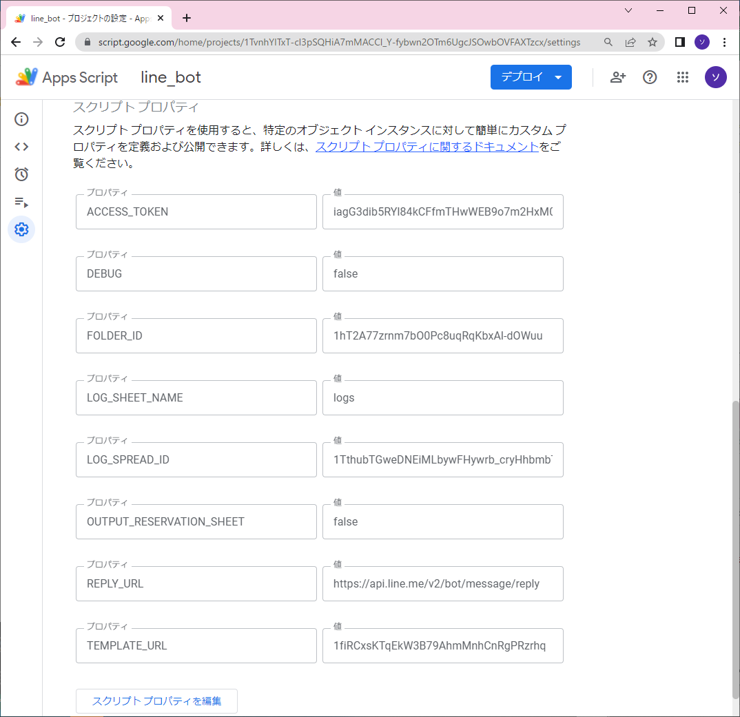

 |  | ・ | Google Driveに予約受付表を管理するフォルダを作成する。
 |  |  |  | 予約受付表スプレッドシートをお客様が管理するGoogle Driveで管理する場合は共有設定を行う。
 |  |  |  | 作成時のフォルダIDをスクリプトプロパティ「FOLDER_ID」に設定する。

 |  | ・ | Google Driveに予約受付表テンプレートファイルを配備する。
 |  |  |  | 「スクリプトプロパティ」の「TEMPLATE_URL」に指定したフォルダに配備する。

 |  | ・ | Google Driveにログを管理するフォルダおよびスプレッドシートを作成する。
 |  |  |  | スプレッドシートは任意のファイル名で作成し、シート名に「log」を設定する。

 |  |  |  | スクリプトプロパティに以下を設定する。
 |  |  |  | － | 「OUTPUT_RESERVATION_SHEET」を'true'に設定する。
 |  |  |  | － | 「LOG_SPREAD_ID」に作成時のファイルIDを設定する。
 |  |  |  | － | 「LOG_SPREAD_ID」に上記で設定したシート名を設定する。

 |  | 【補足】

 |  |  | ・ | GoogleドライブのフォルダーID、ファイルIDは、ブラウザでアクセスした際のURLから取得する。

 |  |  |  | 例）
 |  |  |  | ・フォルダ
 |  |  |  |  |  | URL: https://drive.google.com/drive/u/2/folders/1hT2A77zrnm7bO0Pc8uqRqKbxAl-dOWuu
 |  |  |  |  |  | フォルダID: 1hT2A77zrnm7bO0Pc8uqRqKbxAl-dOWuu

 |  |  |  | ・ファイル
 |  |  |  |  |  | https://docs.google.com/spreadsheets/d/1taoqBUPZ4TWkmLCP2LzjdfipwuI7hgteahS_kHKo0aA/edit#gid=549149615
 |  |  |  |  |  | ファイルID: 1taoqBUPZ4TWkmLCP2LzjdfipwuI7hgteahS_kHKo0aA

■ | デプロイ

 |  | 1) | 画面上部のメニューから「デプロイ」ボタンをクリックする。「デプロイを管理」メニューを選択
 |  | 2) | 操作内容によりメニューを選択する。

 |  |  | 新しいデプロイ |  |  |  |  | スクリプトを新規でデプロイする。
 |  |  | デプロイを管理 |  |  |  |  | デプロイ済みのスクリプトの参照・編集・再デプロイの管理を行う。

 |  | ※ | デプロイ時、以下の設定に留意する。

 |  |  | 次のユーザーとして実行 |  |  |  |  |  | 自分（soft.dt.dev@gmail.com）
 |  |  | アクセスできるユーザー |  |  |  |  |  | 全員

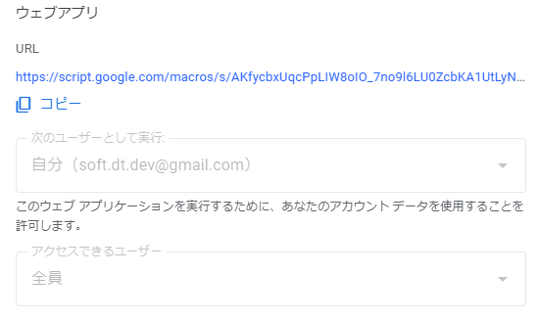

■ | 参考

 | ・ | 【GAS】覚えておきたい制限・上限まとめ
 |  |  | https://tetsuooo.net/gas/1101/

SSL証明書管理
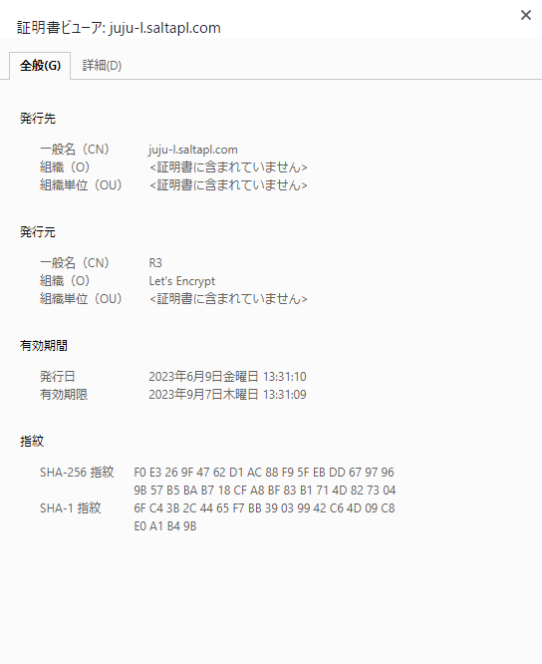
No | 発行日 | 発行元 | 証明書種別 | ドメイン | 状態 | 有効期限 | 備考
1 | 2023-01-25 | ZeroSSL | 90-Day SSL | 153.120.44.163 | Issued | 2023-04-25 | ZeroSSL Webサイトから発行 https://app.zerossl.com/login/bye entry@soft-dt.com/2wsxXSW"
2 | 2023-05-12 | ZeroSSL | 90-Day SSL | 153.120.44.163 | Issued | 2023-08-10
3 | 2023-06-09 | Let's Encrypt | 90日 | juju-l.saltapl.com | 発行済 | 2023-09-07 | ツール「certbot」を使用して発行 コンテナ起動時に10日おきに証明書を更新するようコマンドを実行 ※ 期限切れまで30日以上あれば更新しない
4
5
6
7
8
9
10

